2.레이아웃
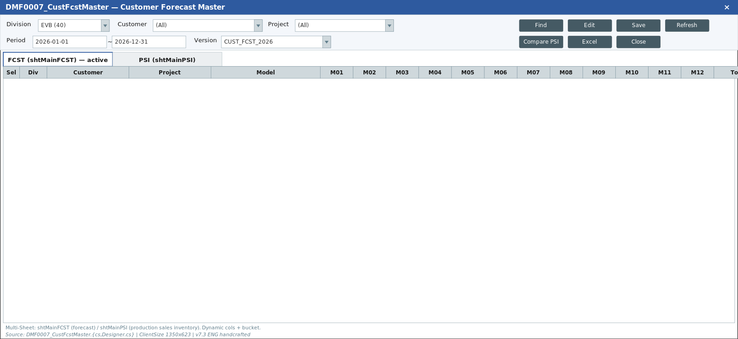
영역 구성
영역 | 내용 | 컴포넌트 | AS-IS 대응
SearchArea | Div*/Bucket Type*/End Customer*/Sales Site/Active | Form | clbDivisions+cboBucketType(WEEKLY)+clb 3종 — clbTeam은 숨김(L163)
Tab1 | Customer FCST | FcstGrid | shtMainFCST — 동적 헤더 SP(L1846)
Tab2 | Customer PSI | PsiGrid | shtMainPSI — SpreadTitle 메타(L1859)
SubTitle | Search·Insert·Delete·Save | SubTitle | BaseForm 버튼

TO-BE Figma (Customer FCST Master, 1920x963)
https://www.figma.com/design/c9VYF8oleb9TczKeFWi4ka/Next-SCM-Working-File_260309?node-id=5919-135227
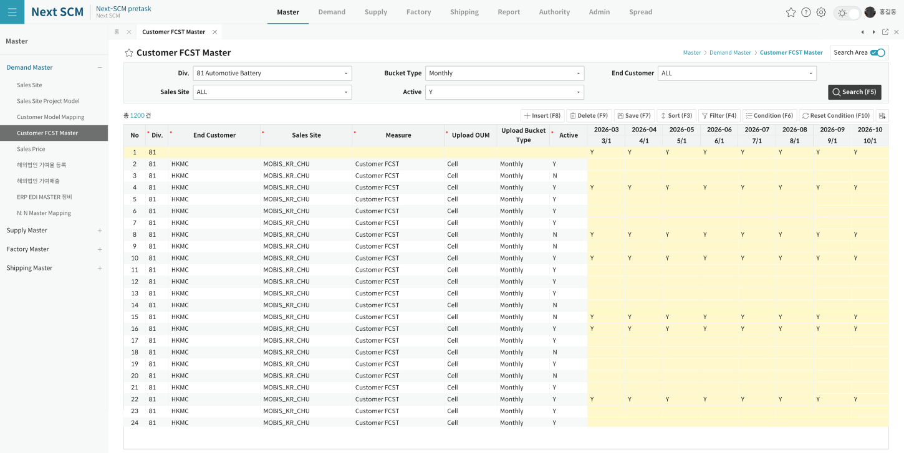

AS-IS Mockup

